龙腾店扣减
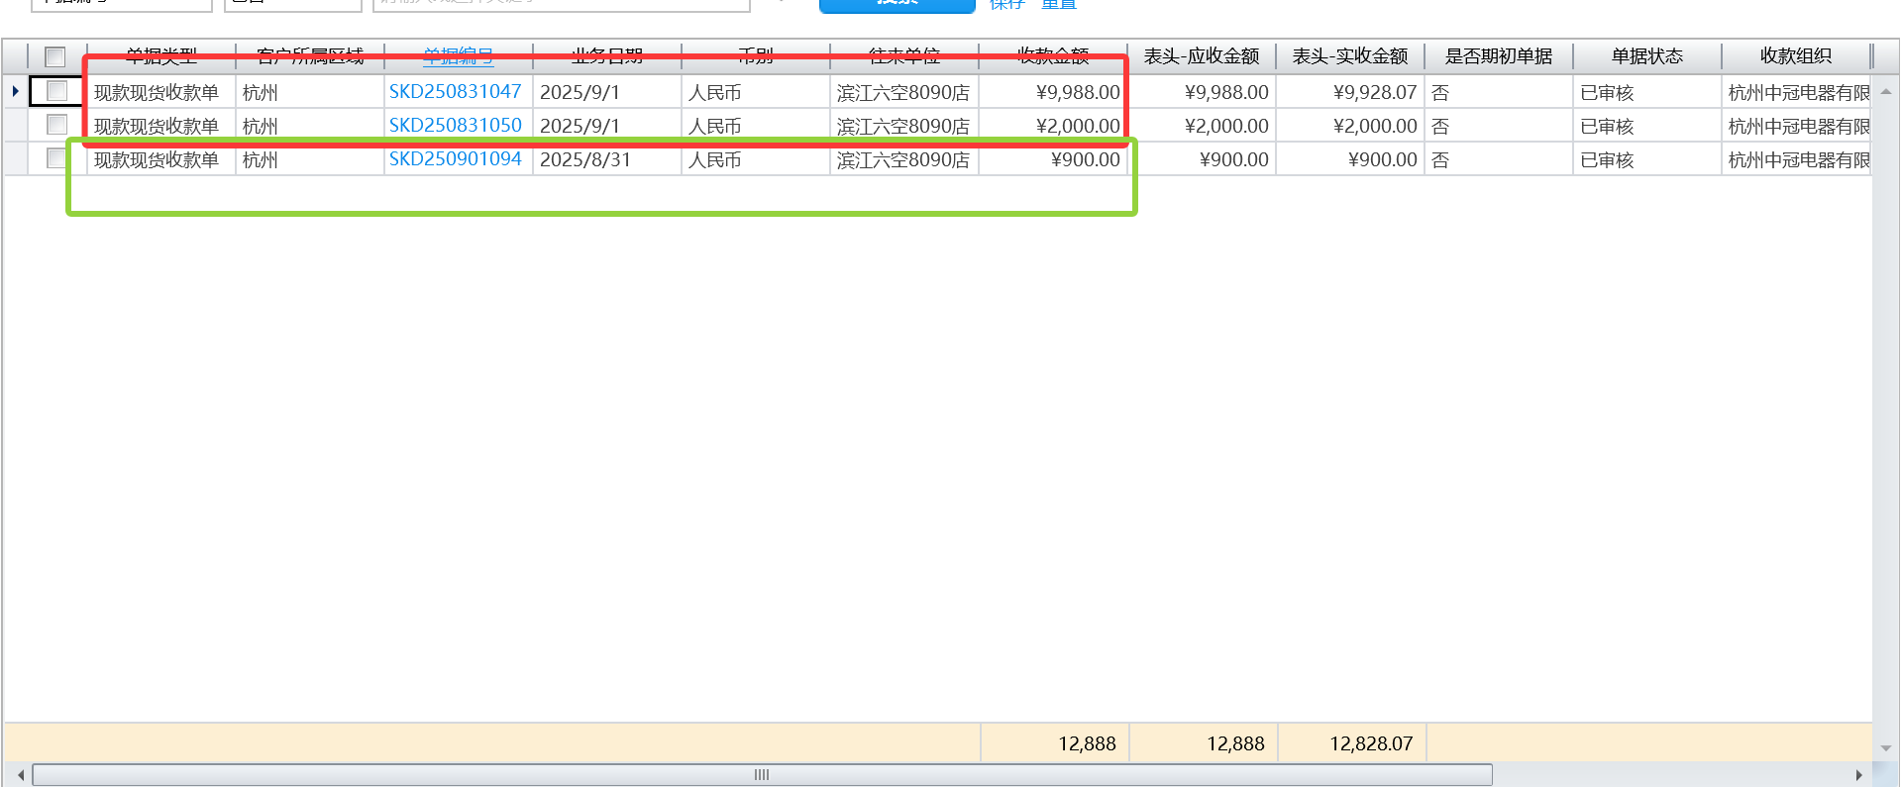
 |  |  |  |  |  |  |  |  |  |  |  |  |  |  |  |  | 提成点位 | 应发提成金额 |  | 已发提成 |  | 扣回提成
2025/9/18 | 退货订单 | A20250530006356R | 何佳颖 | 15068048872 | 已审核 | 金华龙腾建材市场专卖店 | 朱春燕 | KZQ45-M3Wi蒸烤一体烤箱 | KZQ45-M3Wi | -1.00 | -4,751.00 | 4,751.00 | 7,308.00 | -4,751.00 | 0.00 | 0.650109 | 0.100000 | -475.100000 | 一进一退
2025/5/30 | 现款现货销售订单 | A20250530006360 | 何佳颖 | 15068048872 |  |  |  | CXW-400-Z3AWI（409639-174/ 409639-180 两件)油烟机 | CXW-400-Z3AWI | 1.00 | 5,388.00 | 5,388.00 | 8,288.00 | 5,388.00 |  | 0.650097 | 0.100000 | 538.800000 |  | 242.46 | 5月订单款在6月
2025/5/30 | 现款现货销售订单 | A20250530006361 | 何佳颖 | 15068048872 |  |  |  | JSQ31-CSCWI燃气快速热水器 | JSQ31-CSCWI | 1.00 | 4,094.00 | 4,094.00 | 5,458.00 | 4,094.00 |  | 0.750092 | 0.000000 | 0.000000 |  | 184.23
2025/5/30 | 现款现货销售订单 | A20250530006358 | 何佳颖 | 15068048872 |  |  |  | ER1600BWI饮水机 | ER1600BWI | 1.00 | 8,992.00 | 8,992.00 | 11,988.00 | 8,992.00 |  | 0.750083 | 0.000000 | 0.000000 |  | 404.64
2025/5/30 | 现款现货销售订单 | A20250530006356 | 何佳颖 | 15068048872 |  |  |  | KZQ45-M3Wi蒸烤一体烤箱 | KZQ45-M3Wi | 1.00 | 4,751.00 | 4,751.00 | 7,308.00 | 4,751.00 |  | 0.650109 | 0.100000 | 475.100000 | 一进一退 | 213.795
2025/5/30 | 现款现货销售订单 | A20250530006355 | 何佳颖 | 15068048872 |  |  |  | DWQ15-MR1AWi 洗碗机 | DWQ15-MR1AWi | 1.00 | 5,004.00 | 5,004.00 | 9,898.00 | 5,004.00 |  | 0.505557 | 0.000000 | 0.000000 |  | 225.18
2025/5/30 | 现款现货销售订单 | A20250530006359 | 何佳颖 | 15068048872 |  |  |  | JZT-F3B1S+AI-LiNK大火力灶具 | JZT-F3B1S+AI | 1.00 | 2,209.00 | 2,209.00 | 3,398.00 | 2,209.00 |  | 0.650088 | 0.100000 | 220.900000 |  | 99.405
 |  |  |  |  |  |  |  |  |  |  |  |  |  |  |  |  |  | 759.7 |  | 1369.71 | 30438*0.045 | 610.01

